แดชบอร์ด
เลือกปี | 2025 | รายรับ |  |  |  | ค่าใช้จ่าย |  |  |  | สรุปปี
เลือกเดือน | 6
โปรเจค |  |  | 🟢 รายรับรวมประจำเดือน | ฿20,150 |  |  | 🔺 รายจ่ายรวมประจำเดือน | ฿11,950
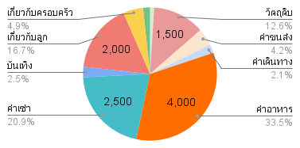
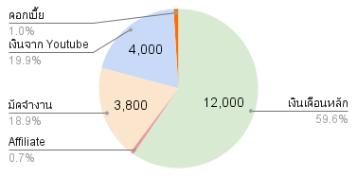
💰 รายรับรวม | ฿20,150.00
💸​ รายจ่ายรวม | ฿11,950.00
คงเหลือ | ฿8,200.00

รายรับทั้งปี | ฿39,830.00
รายจ่ายทั้งปี | ฿21,920.00
คงเหลือ | ฿17,910.00

 |  | วันที่ | รายการ | หมวดหมู่ | จำนวนเงิน | วันที่ | รายการ | หมวดหมู่ | จำนวนเงิน | ลำดับ | เดือนที่ | รายรับ | รายจ่าย | คงเหลือ | คงเหลือสะสม
 |  | 01/06/2025 | เงินเดือน | เงินเดือนหลัก | ฿10,000 | 03/06/2025 | ตัดผม | สุขภาพ | ฿120 | 1 | มกราคม |  |  | 0.00 | 0.00
 |  | 03/06/2025 | โบนัส | เงินเดือนหลัก | ฿2,000 | 15/06/2025 | ซื้อเสื้อ | วัตถุดิบ | ฿1,500 | 2 | กุมภาพันธ์ |  |  | 0.00 | 0.00
 |  | 05/06/2025 | โบนัส | Affiliate | ฿150 | 16/06/2025 |  | ค่าขนส่ง | ฿500 | 3 | มีนาคม |  |  | 0.00 | 0.00
 |  | 15/06/2025 |  | มัดจำงาน | ฿3,800 | 17/06/2025 |  | ค่าเดินทาง | ฿250 | 4 | เมษายน |  |  | 0.00 | 0.00
 |  | 20/06/2025 | เงิน Youtube | เงินจาก Youtube | ฿4,000 | 26/06/2025 |  | ค่าอาหาร | ฿4,000 | 5 | พฤษภาคม |  |  | 0.00 | 0.00
 |  | 20/06/2025 |  | ดอกเบี้ย | ฿200 | 27/06/2025 |  | ค่าเช่า | ฿2,500 | 6 | มิถุนายน | 20,150.00 | 11,950.00 | 8,200.00 | 8,200.00
 |  |  |  |  |  | 30/06/2025 | ซื้อหวย | บันเทิง | ฿300 | 7 | กรกฎาคม | 23,480.00 | 12,220.00 | 11,260.00 | 19,460.00
 |  |  |  |  |  | 30/06/2025 | ค่าเรียนพิเศษ | เกี่ยวกับลูก | ฿2,000 | 8 | สิงหาคม |  |  | 0.00 | 19,460.00
 |  |  |  |  |  | 30/06/2025 | ซื้อของใช้ในบ้าน | เกี่ยวกับครอบครัว | ฿580 | 9 | กันยายน |  |  | 0.00 | 19,460.00
 |  |  |  |  |  | 30/06/2025 | ทอดผ้าป่า | ทำบุญ | ฿200 | 10 | ตุลาคม |  |  | 0.00 | 19,460.00
 |  |  |  |  |  |  |  |  |  | 11 | พฤศจิกายน |  |  | 0.00 | 19,460.00
 |  |  |  |  |  |  |  |  |  | 12 | ธันวาคม |  |  | 0.00 | 19,460.00
 |  |  |  |  |  |  |  |  |  |  | รวมทั้งปี | 43,630.00 | 24,170.00 | 19,460.00

